Hoja1
2023-11-28 13:05:39

LA PAZ 28 - HAEDO 4460-2005
BUENOS AIRES luquearti@gmail.com
____________________________________________________________________________________
"RODILLOS”
"DE 22 Y 17"

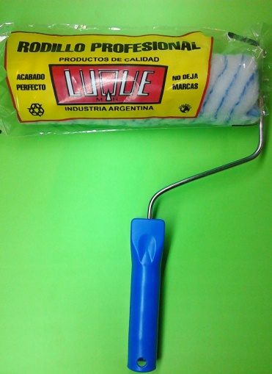
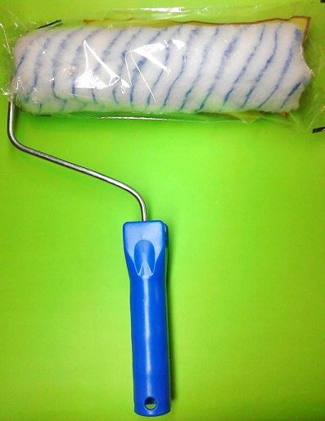
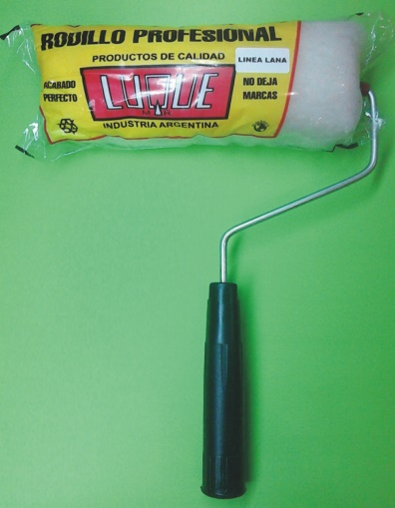

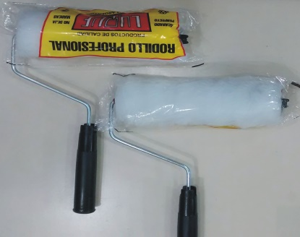

COD. | DESCRIPCION | PRECIO
RLE-100 | RODILLO LANA ESPECIAL BLANCO Nº17 | 1085.000
RLE-101 | RODILLO LANA ESPECIAL BLANCO Nº22 | 1264.000
RSL-100 | RODILLO SIMIL LANA Nº17 | 801.000
RSL-101 | RODILLO SIMIL LANA Nº22 | 892.000
RSL-110 | RODILLO ANTIGOTA Nº17 | 824.000
RSL-111 | RODILLO ANTIGOTA Nº22 | 979.000
RPC-100 | RODILLO POLIESTER COMÚN Nº17 | 878.000
RPC-101 | RODILLO POLIESTER COMÚN Nº22 | 1022.000

Precio x C/U
Envase: x 12 unidades

N

